Loss e Accuracy
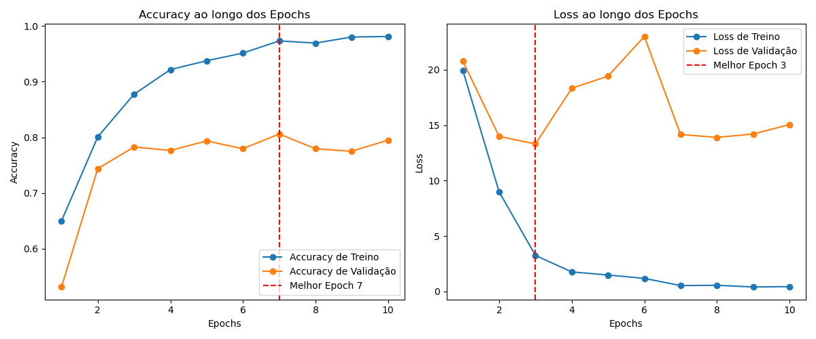

Matriz Confusão
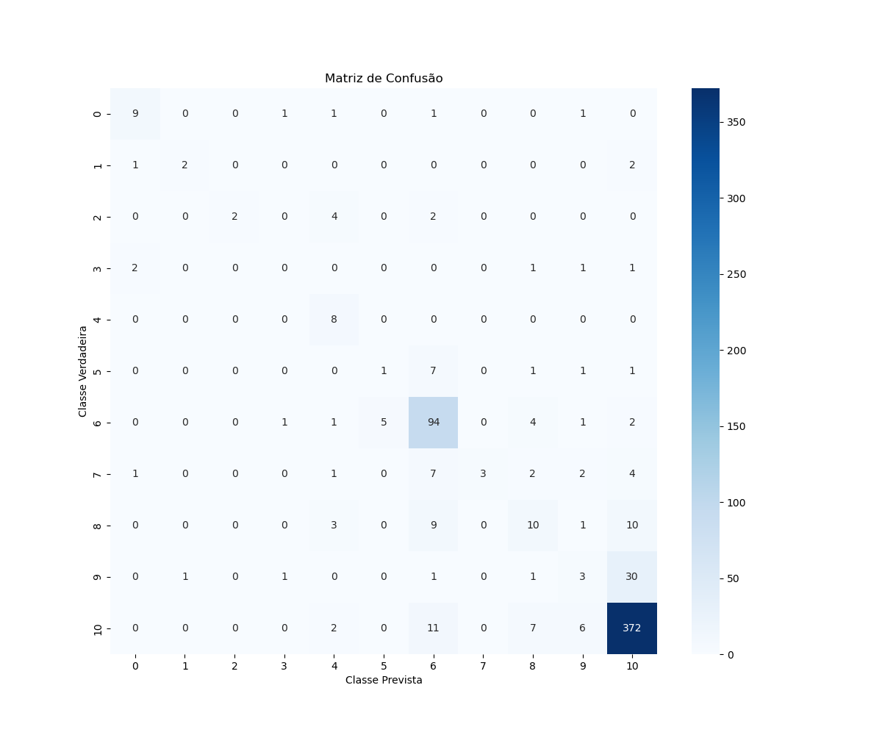

Accuracy
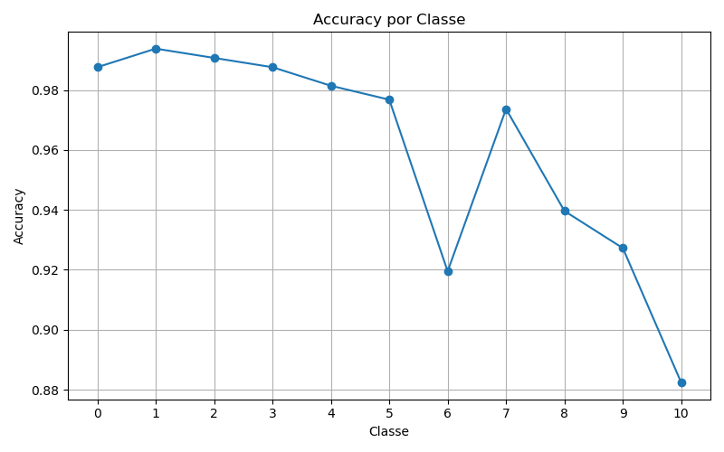

Precision
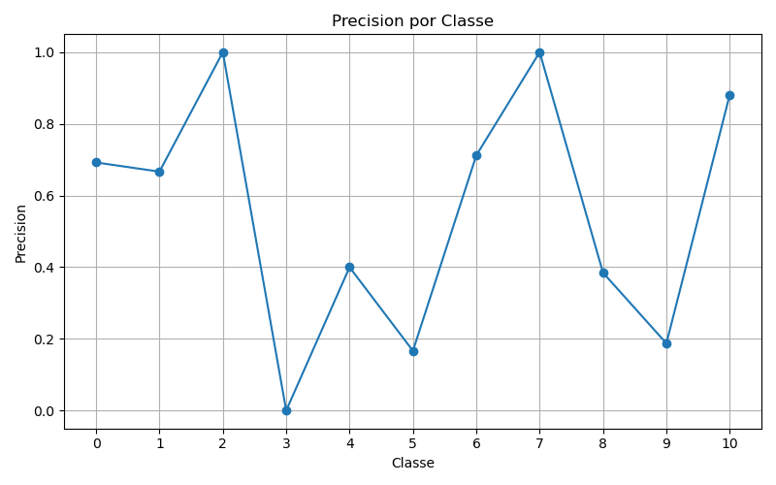

Recall
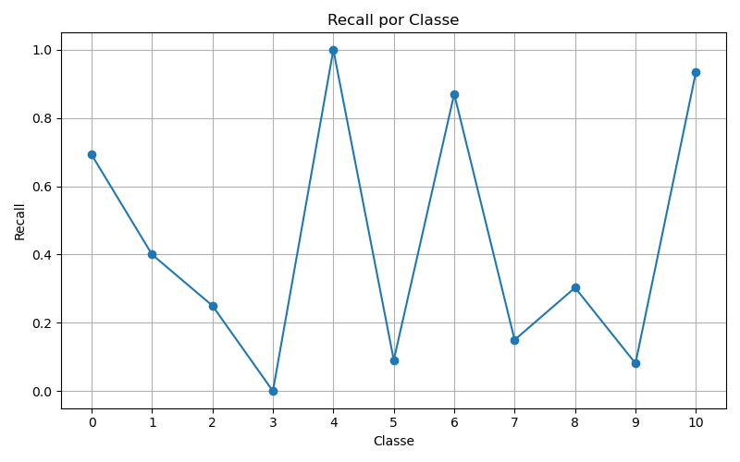

F1
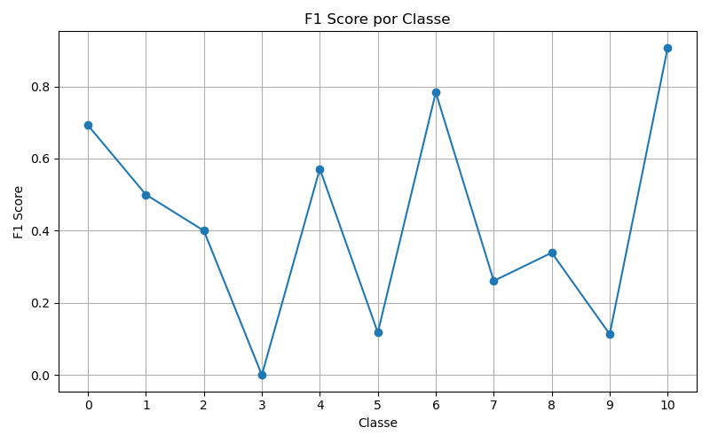

ROC
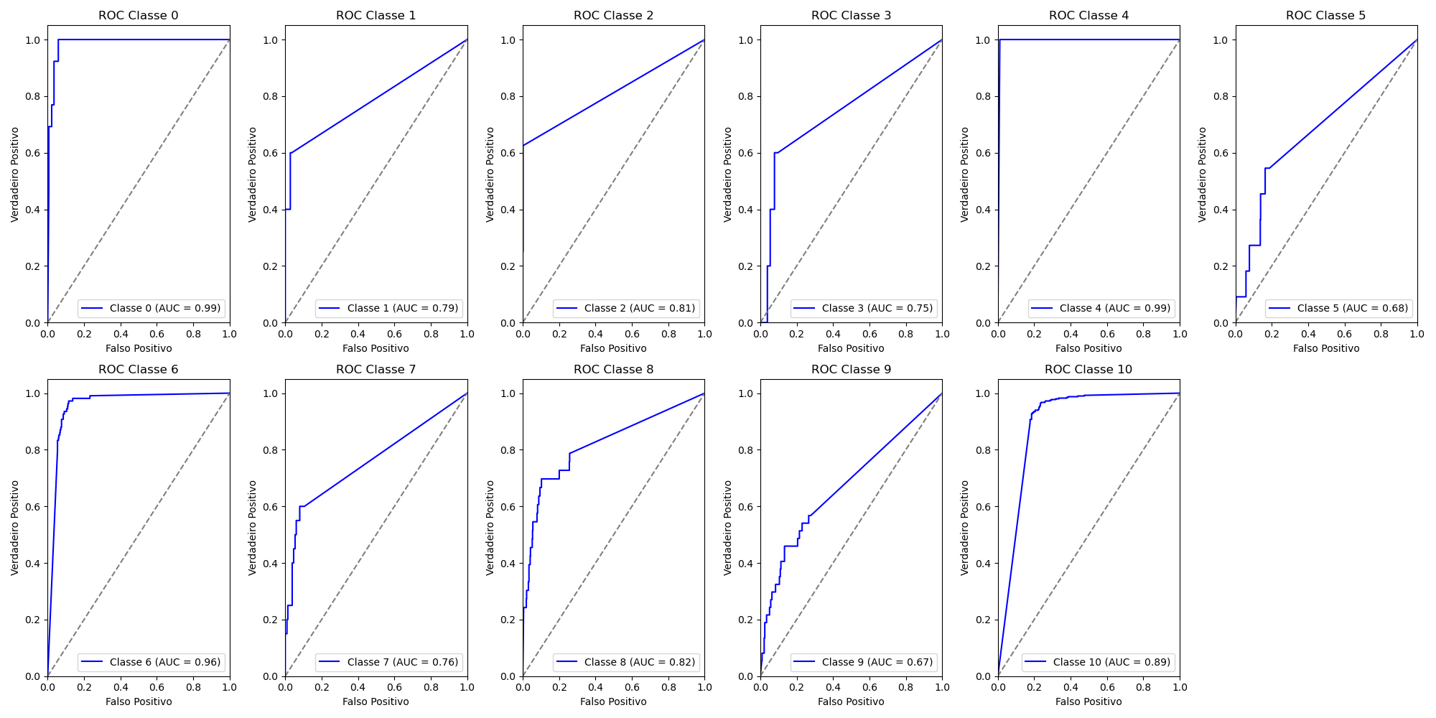
Classe | AUC
0 | 0.99
1 | 0.79
2 | 0.81
3 | 0.75
4 | 0.99
5 | 0.68
6 | 0.96
7 | 0.76
8 | 0.83
9 | 0.67
10 | 0.89

